Code Design-Main_Fix (JPN)
処理開始
初期化処理
[source_file.txt]の生成
関数一覧表が開かれているか
処理終了
FALSE
ZIPファイル内のフォルダの数だけループさせて右記の処理を実施
TRUE
FALSE
フォルダ名はIDナンバーか
TRUE
FALSE
「List_All1(folders1)」のVBAマクロをコールする
TRUE
List_All(job) As Boolean
処理開始
初期化処理
処理終了
エクセルファイルの数だけループさせて右記の処理を実施
FALSE
エクセルのファイル名に_ATG or _Const or _User
が含まれているか
TRUE
FALSE
「open_now(objFile, wbname, kanri)」のVBAマクロをコールする
TRUE
List_All1(ByVal folders1 As Integer)
FALSE
「関数一覧表.xlsm」の「ソースコードファイル」列を
取得して「sourceCol」に格納する
処理開始
初期化処理
「loopFlg3」が真の間
「loopFlg3」にTrueをセットする
TRUE
「subsysnameCol 」と「subsysnameRow」に
データを格納する
FALSE
「loopFlg3」にFalseをセットする
「newsource」を空白にする
FALSE
「newsource」が空白の間
上のセルに移動
TRUE
「newsource」をセルに値として格納
「Cname」が空白でないか
FALSE
「Cname」が「newsource」と不一致か
TRUE
TRUE
「source_file.txt」に、一意な「newsource」を記載する
FALSE
FALSE
処理終了
FALSE
open_now(ByVal filename1 As String, ByVal fname As String, ByVal kanriname As String)
テストシートに、.c 名を記載する
ソースコードファイル名が空白か
左のセルに移動
TRUE
右のセルに移動
左のセルに移動
testsheeteditor_errlog.txt が存在するかどうかを確認します
testsheeteditor_errlog.txt を作成
TRUE
testsheeteditor_errlog.txt を書きます
FALSE
■コード設計 Main_Fix | ■Main_Fix | ■bb_MakeResultCheckSheet
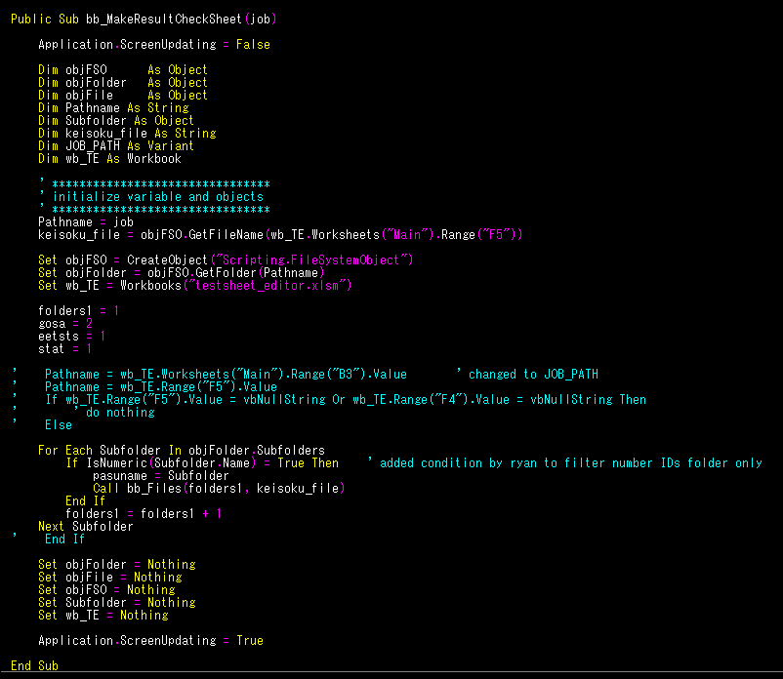

 | ■List_All
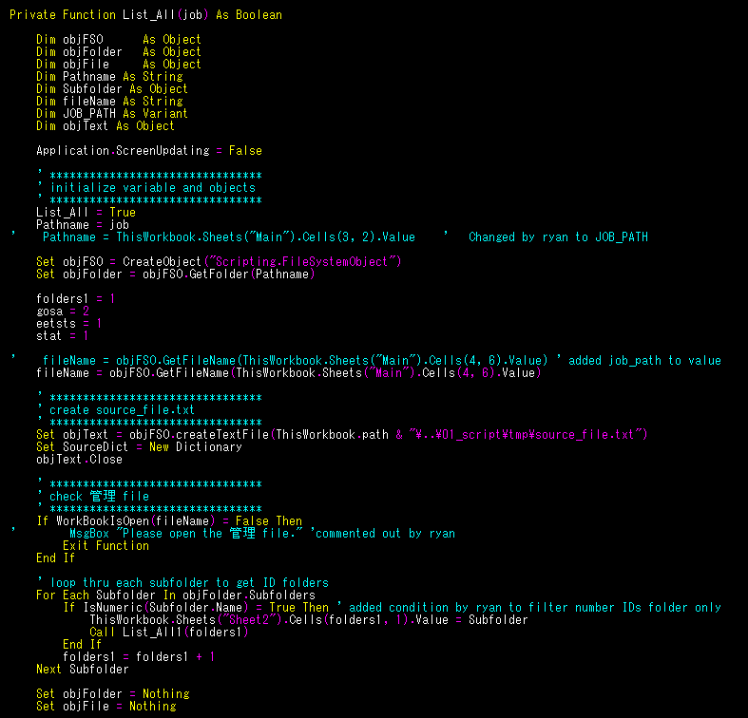

処理開始
「List_All(job)」の戻り値が真か
TRUE
"B5"セルの「job」のパスを取得する
「List_All(job)」のVBAマクロをコールする
「bb_MakeResultCheckSheet(job)」のVBAマクロをコールする
処理終了
FALSE

 |  | ■bb_Files
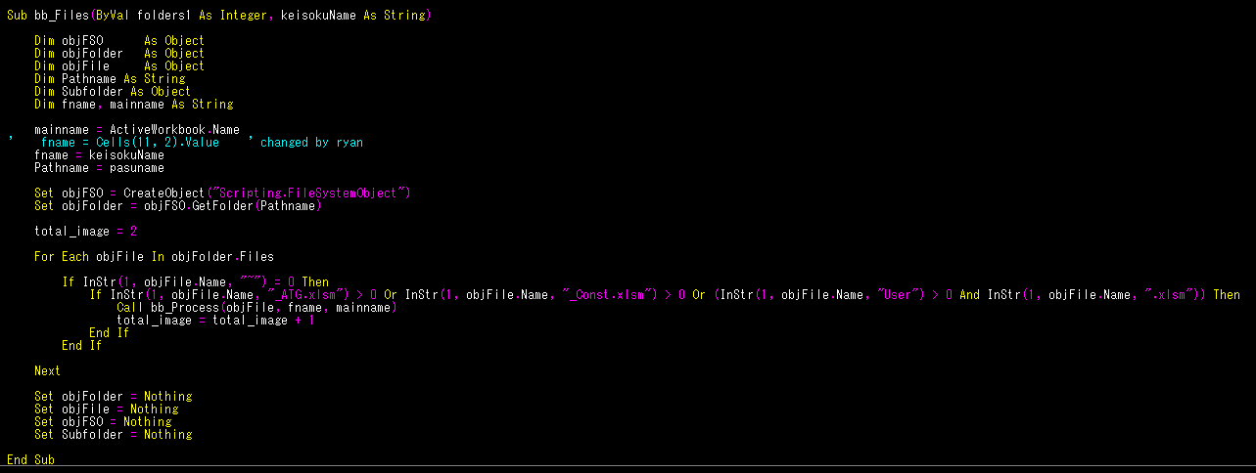

処理開始
初期化処理
処理終了
ZIPファイル内のフォルダの数だけループさせて右記の処理を実施
FALSE
フォルダ名はIDナンバーか
TRUE
FALSE
「bb_Files(folders1, keisoku_file))」のVBAマクロをコールする
TRUE
bb_MakeResultCheckSheet(job)
処理開始
初期化処理
処理終了
エクセルファイルの数だけループさせて右記の処理を実施
FALSE
エクセルのファイル名に_ATG or _Const or _User
が含まれているか
TRUE
FALSE
「Call bb_Process(objFile, fname, mainname)」のVBAマクロをコールする
TRUE
bb_Files(ByVal folders1 As Integer, keisokuName As String)

処理開始
「グローバル変数」列のデータが空でないか
TRUE
テストシートを開ける
処理終了
「1.グローバル変数」列を探して取得する
計測ファイルの「計測信号一覧表（グローバル）」を選択する
最初のデータを取得して、「chk1」に格納する
計測ファイルの「chk1」を探して、「errChk」に格納する
「errChk」が、「ERROR_CHECK」と一致するか
TRUE
[chk2]のデータをテストシートの
「RAM名」列に転送する
隣のデータを取得して[chk2]に格納する
次のセルに移動してデータを「chk1」に格納する
「chk1」が空白でないか
TRUE
計測ファイルの「適合定数一覧表」を選択
計測ファイルの「chk1」を見つける
「chk2」のデータをテストシートの
「RAM名」列に転送する
隣のデータを取得して「chk2」に格納する
次のセルに移動して「chk1」に
データを格納する
FALSE
「3.適合定数」の行と列を探して取得する
最初のデータを「chk1」に格納する
FALSE
bb_Process(ByVal filename1 As String, ByVal keisoku As String, ByVal Mname As String)

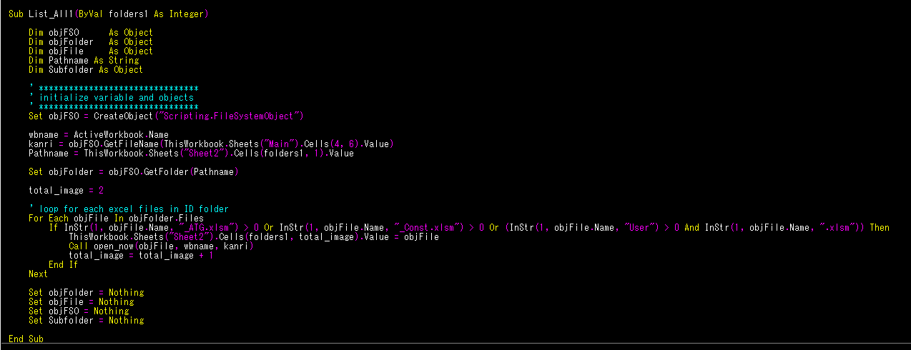
 | ■List_All1 | ■bb_Process
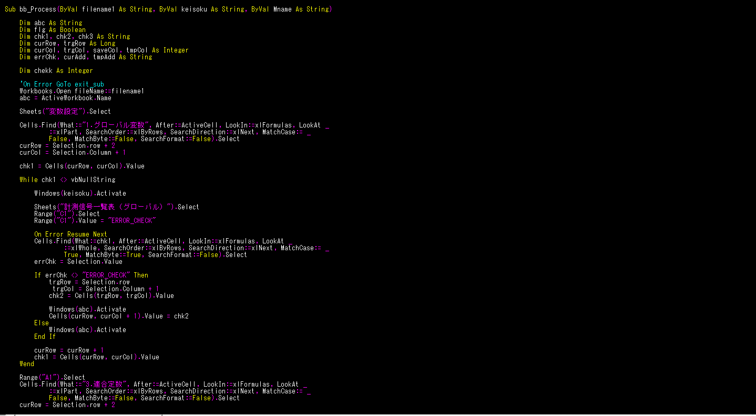
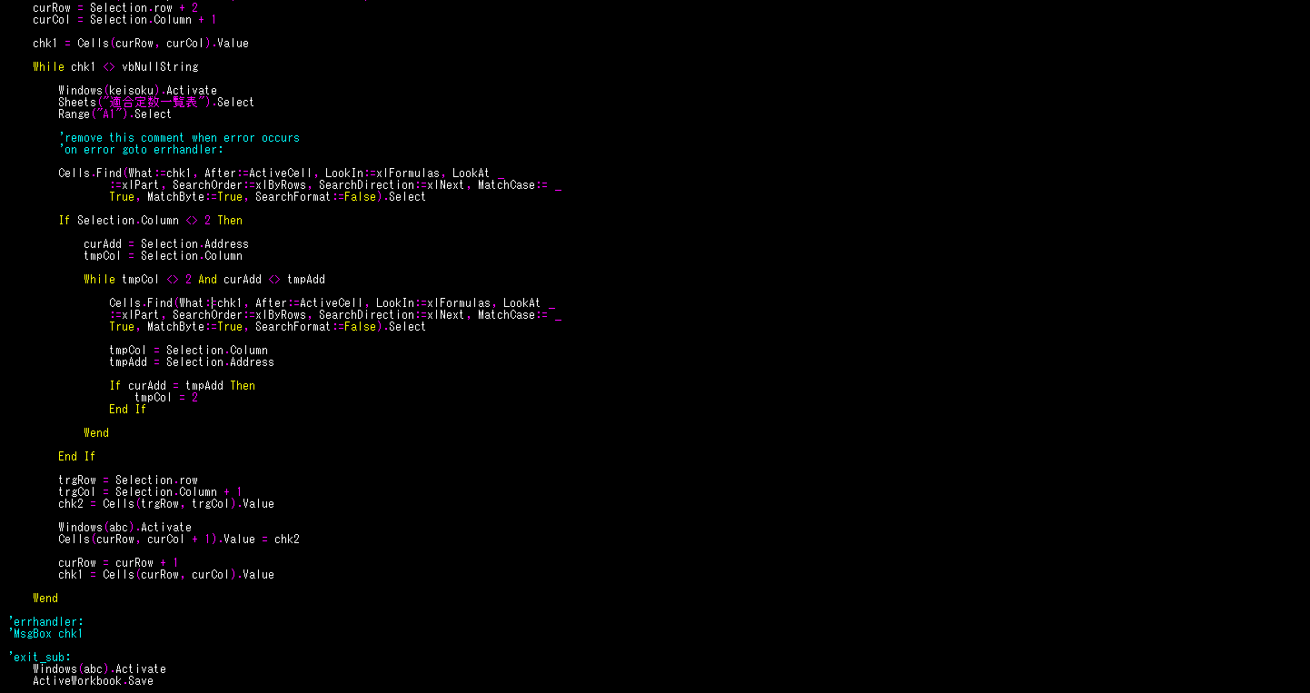

 | ■open_now
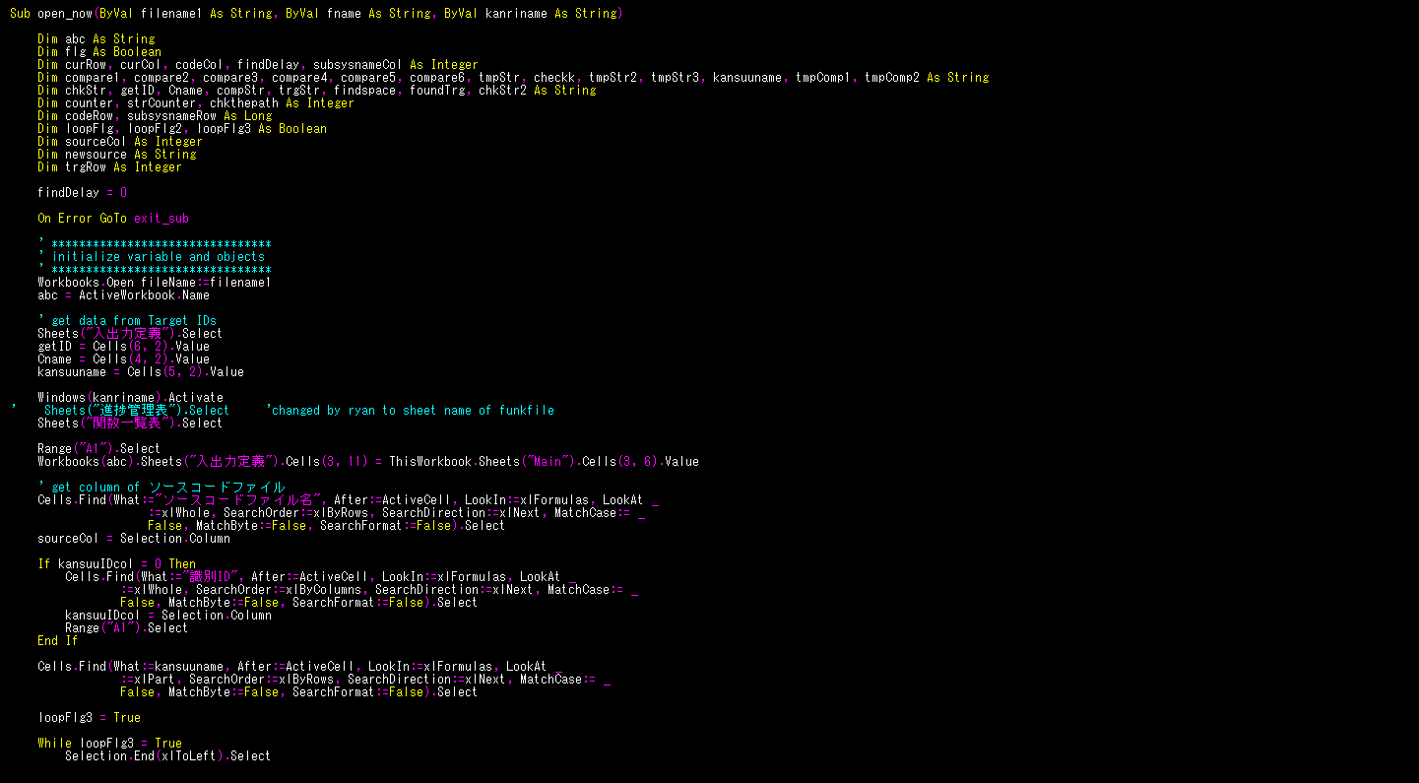

初期化処理

「関数一覧表.xlsm」の「ソースコードファイル」列を取得して「sourceCol」に格納する
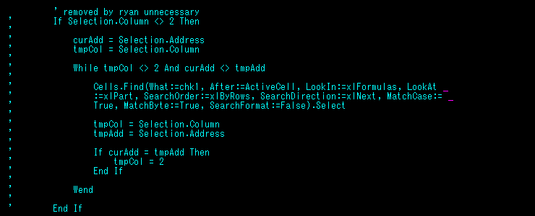

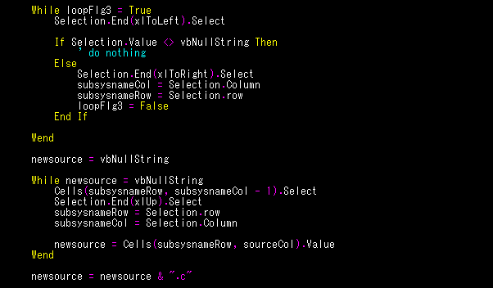
「loopFlg3」が真の間

「newsource」が空白の間

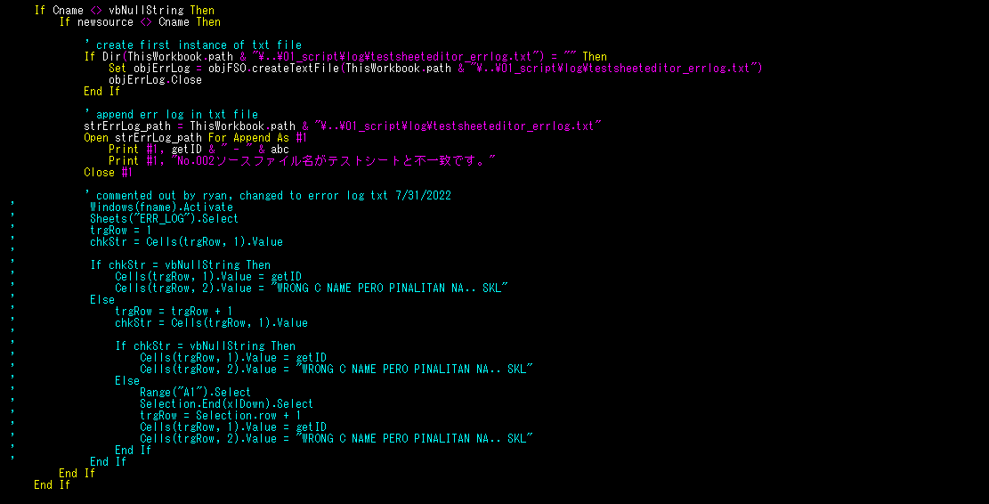

file.txt を書きます

「source_file.txt」に、一意な「newsource」を記載する

